Deckblatt
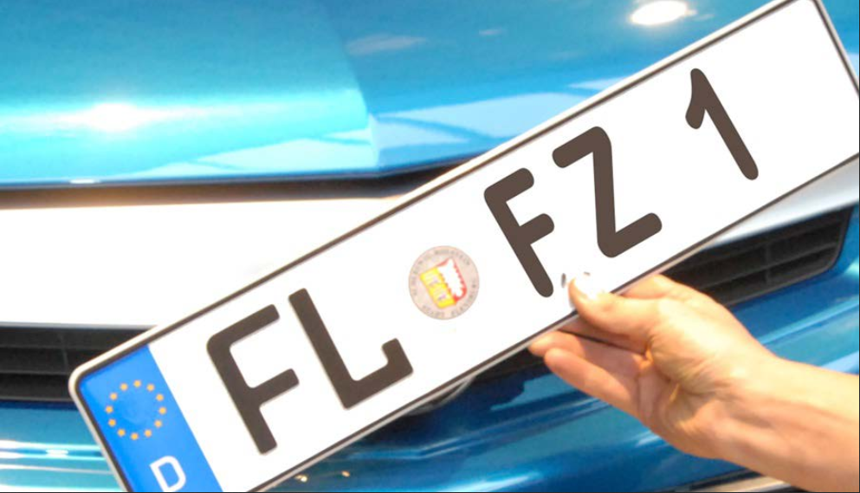
Kraftfahrt- Bundesamt

Fahrzeugzulassungen (FZ)
Neuzulassungen von Personenkraftwagen
nach Segmenten und Modellreihen
Monatsergebnisse
Mai 2020

FZ 11

